Kompetenzraster
Kompetenzraster 6.Semester Sanitärinstallateur/in EFZ |  |  |  |  | Semesterstart: | 2026-02-08 | Schultag: | Montag

Handlungsfelder und Kompetenzen |  |  |  |  |  |  |  |  | Bewertung / Benotung |  |  | Unterichtsplanung 6. Semester

HF 1 | Auftrag 6.1 |  | Auftrag 6.2 |  | Auftrag 6.3 |  |  |  | Note Leistungsnachweis |  |  | 2026-02-08 | Pumpen in der Sanitärtechnik
 | 8 Schultage (14L) |  | 3 Schultage (8L) |  | 4 Schultage (8L) |  |  |  | Die Note aus den Leistungsnachweisen berechnet sich aus den während des Semestes erzielten Punkten. |  |  | 6.5 6.1 | Projektierung Grundrisse
Planen der Arbeiten | Sie interpretieren und unterscheiden die gebräuchlichen Pläne. | Sie zeichnen einfache Installationspläne unter Berücksichtigung der relevanten Vorschriften, sowie der Ausstosszeiten. | Sie erstellen Isometrie-Zeichnungen und berechnen Sie mit der Z und X-Mass Methode. | Sie erstellen anhand von isometrischen Zeichnungen vollständige Stücklisten. | Sie bestimmen anhand von Beispielen den Platzbedarf, Achsabstände und Montage­höhen von Apparaten und den zugehörigen Garnituren. (K3) | Sie erstellen anhand von Planunterlagen, Apparatelisten und Massskizzen einen massstäblichen Detailplan. (inkl. Leitungsführung) |  |  |  |  |  | 2026-02-15 | Pumpen in der Sanitärtechnik
 |  |  |  |  |  |  |  |  |  |  |  | 6.5 6.1 | Projektierung Grundrisse
 |  |  |  |  |  |  |  |  |  |  |  | 2026-02-22 | Pumpen in der Sanitärtechnik
 | Sie ordnen die gebräuchlichen Plansymbole korrekt zu. |  | Sie zeichnen und berechnen stumpfwinklige und "normale" Dreiecke in isometrischen Zeichnungen | Sie erstellen anhand von isometrischen Zeichnungen vollständige Stücklisten. |  |  |  |  | Auftrag 6.1 | 3 | 3 | 6.5 6.1 | Projektierung Grundrisse
 |  |  |  |  |  |  |  |  | Auftrag 6.2 | 2 | 2 | 2026-03-01 | Pumpen in der Sanitärtechnik
 |  |  |  |  |  |  |  |  | Auftrag 6.3 | 1.5 | 1.5 | 6.5 6.1 | Projektierung Grundrisse
 |  |  |  |  |  |  |  |  | Auftrag 6.4 | 2 | 2 | 2026-03-08 | Solaranlagen montieren
HF 6 | Auftrag 6.4 |  |  | Auftrag 6.5 |  |  |  |  | Auftrag 6.5 | 1.5 | 1.5 | 6.4 6.1 | Projektierung Grundrisse
 | 4 Schultage (12L) |  |  | 4 Schultage (12L) |  |  |  |  | Auftrag 6.6 | 2 | 2 | 2026-03-15 | Solaranlagen montieren
Montieren von sanitären Anlagen und Apparate | Sie beschreiben den Aufbau verschiedener Solaranlagen (z.B. thermische Solaranlage, Photovoltaikanlage). | Sie beschreiben die Vorteile von Solaranlagen in Bezug auf die Energieeffizienz. | Sie beschreiben die hydraulischen Anschlussmöglichkeiten bei Solaranlagen. | Sie benennen gebräuchliche Ver- und Entsorgungsapparate sowie deren Komponenten. | Sie beschreiben den Aufbau und die Funktion von Pumpen in der Sanitärinstallation. |  |  |  | Auftrag 6.7 | 2 | 2 | 6.4 6.1 | Projektierung Grundrisse
 |  |  |  |  |  |  |  |  | Auftrag 6.8 | 1 | 1 | 2026-03-22 | Solaranlagen montieren
 |  |  |  |  |  |  |  |  | Auftrag 6.9 | 1 | 1 | 6.4 6.1 | Projektierung Grundrisse
 |  | Sie erläutern die Funktionsweise verschiedener Solaranlagen. | Sie erläutern die wichtigsten Prinzipien der Solarregelung. (K2) |  |  |  |  |  | Note | 6 | 6 | 2026-03-29 | Solaranlagen montieren
 |  |  |  |  |  |  |  |  |  |  |  | 6.4 6.1 | Projektierung Grundrisse
 |  |  |  |  |  |  |  |  |  |  |  | 2026-04-05 | Druckverlust in Rohren
 |  |  |  |  |  |  |  |  |  |  | X | 6.7 6.3 | Detailplanung Vorwand
HF 7 | Auftrag 6.7 |  | Auftrag 6.8 |  |  | Auftrag 6.11 |  |  | Noten Prüfungen |  |  | 2026-04-26 | Druckverlust in Rohren
 | 5 Schultage (12L) |  | 2 Schultage (12L) |  |  | 1 Schultag (3-5L) |  |  | Zu einzelnen Aufträgen wird im Unterricht eine Zwischenprüfung geschrieben. |  |  | 6.7 6.3 | Detailplanung Vorwand
Durchführen von Abschlussarbeiten | Sie erklären den Zusammenhang zwischen Volumenstrom, Fliessgeschwindigkeit, Druckverlust und Rohrdurchmessern. | Sie erklären die hygienischen Anforderungen an Sanitäranlagen gemäss den Vorschriften. | Sie erstellen ein Materialausmass anhand von verschiedenen Beispielen. | Sie erläutern Sinn und Zweck der Werkübergabe. | Sie erklären die hygienischen Anforderungen an Sanitäranlagen gemäss den geltenden Vorschriften. | QV Vorbereitung Schmutzwasser & Vorwandsysteme Sie erstellen selbstständig Lernkarten zu den Grundlagenkenntnissen im Bereich Schmutzwasser und Vorwand. |  |  |  |  |  | 2026-05-03 | Druckverlust in Rohren
 |  |  |  |  |  |  |  |  |  |  |  | 6.7 6.3 | Detailplanung Vorwand
 |  |  |  |  |  |  |  |  |  |  |  | 2026-05-10 | Druckverlust in Rohren
 |  |  | Sie erläutern die Bedeutung von Revisions­plänen. | Sie erklären die gebräuchlichen Anlagenteile in einfachen Worten. |  |  |  |  | Zeugnisnote |  |  | 6.7 6.2 | Detailplanung Vorwand
 |  |  |  |  |  |  |  |  | Die Note aus den Lernprodukten zählt zu 30%. Alle Noten der Prüfungen zählen zu 60%. |  |  | 2026-05-17 | Druckverlust in Rohren
 |  |  |  |  |  |  |  |  |  |  |  | 6.7 6.2 | AVOR X-Mass "Einlage"
 |  |  |  |  |  |  |  |  |  |  |  | 2026-05-24 | Hygiene in der Sanitärtechnik
HF 1/2/3/4/5/6/7 | Auftrag 6.9 |  |  |  |  | Auftrag 6.10 |  |  |  |  |  | 6.8 6.2 | AVOR X-Mass "Einlage"
 | 2 Schultage (10L) |  |  |  |  | 1 Schultag (5L) |  |  | Gesetzliche Feiertage |  |  | 2026-05-31 | Hygiene in der Sanitärtechnik
Vernetzung von allen Handlungsfelder | Sie interpretieren Aussparungspläne für die Installation von Vorwänden. | Sie bestimmen die Grösse eines Wassererwärmers anhand der geltenden Vorschriften. | Sie erklären die Schnittstellen zu anderen Gewerken (z.B. Speicherladung sanitärseitig). | Sie beschreiben Massnahmen, mit denen Versorgungsleitungen energieeffizient und wasserverbrauchsarm geführt werden können. | Sie bestimmen Kleinlüftungsanlagen und erklären die Montageanforderungen der unterschiedlichen Ausführungen. | Exkursion Georg Fischer |  |  | Allerheiligen | 2023-11-01 |  | 6.8 6.2 | AVOR X-Mass "Einlage"
 |  |  |  |  |  |  |  |  | Karfreitag | 2023-04-07 |  | 2026-06-07 | QV Vorbereitung / Lernkarten WAS & Vorwand
 |  |  |  |  |  |  |  |  | Ostermontag | 2020-04-10 |  | 6.11
 | Sie erstellen anhand von Planunterlagen einen Werkstattplan für eine Vorwand. | Sie bestimmen die Rohrweiten von Trinkwasser-Leitungen anhand der geltenden Vorschriften. | Sie beschreiben den Unterhalt, die Ersatzteile von Sanitäranlagen und Apparaten. |  |  |  |  |  | Auffahrt | 2023-05-18 |  | 2026-06-14 | Exkursion +GF Piping Systems"
 |  |  |  |  |  |  |  |  | Pfingstmontag | 2023-05-29 |  | 6.9
 |  |  |  |  |  |  |  |  |  |  |  | 2026-06-21 | Vernetzende Projektarbeit / Bespr. Zeugnis
Kanton St.Gallen Gewerbliches Berufs- und Weiterbildungszentrum
Fachgruppe Sanitär Spengler |  |  |  |  |  |  | itm I sanitärlernen.ch

ST_17_KW_23
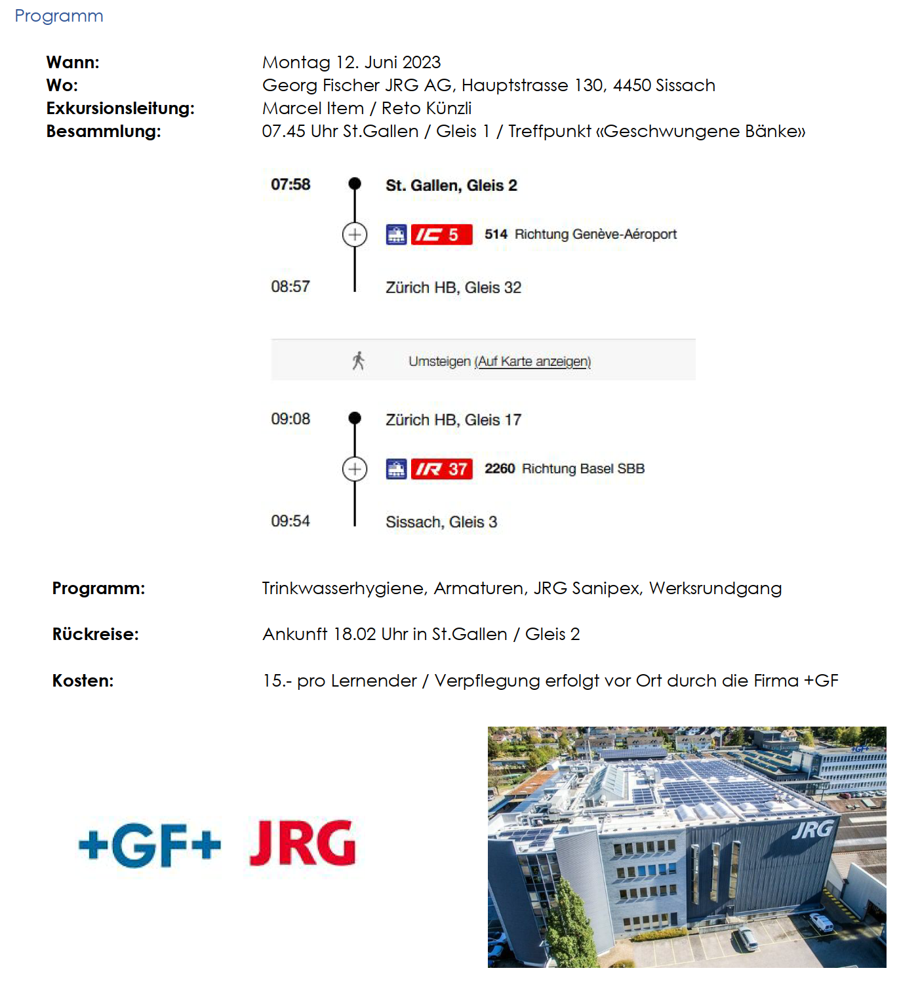
Unterrichtsverlauf |  | 2026-06-14 |  | 17

Exkursion JRG / GF Piping Systems |  |  | 6.10

ganzer Tag | Lernziele
 | *Sie erklären die hygienischen Anforderungen an Sanitäranlagen gemäss den Vorschriften.
 | *Sie erklären den Zusammenhang zwischen Volumenstrom, Fliessgeschwindigkeit,
 | Druckverlust und Rohrdurchmessern.

